PLANILHA DE CONTROLE DE VENDAS
CONTROLE DE VENDAS
DEMANDA MÉDIA EM 2025 NO BRASIL |  |  | 78,000,000
DEMANDA REGIÃO SUL/SUDESTE 38% |  |  | 29,640,000
MARKET SHARE REGIÃO SUL/SUDESTE 10% |  |  | 2,964,000

DEMANDA REGIÃO NORDESTE 30% |  |  | 23,400,000
MARKET SHARE REGIÃO NORDESTE 6% |  |  | 1,404,000

DEMANDA REGIÃO CENTRO-OESTE/NORTE 32% |  |  | 24,960,000
MARKET SHARE CENTRO-OESTE/NORTE 4% |  |  | 998,400
 |  |  |  |  |  |  | VENDAS BASEADAS SAZONALIDADE | IMPORTADO + CARO | NACIONAL + CARO | IMPORTADO + BARATO | NACIONAL + BARATO

REGIÃO SUL/SUDESTE
 | VENDA CELULARES IMPORTADO MAIS CARO | VENDA CELULARES NACIONAL MAIS CARO | VENDA CELULARES IMPORTADO MAIS BARATO | VENDA CELULARES NACIONAL MAIS BARATO | TOTAL VENDAS CELULARES |  | 100% | 37% | 27% | 20% | 16%
JANEIRO | 54834 | 40014 | 29640 | 23712 | 148200 |  | 5.00% | 1,096,680 | 800,280 | 592,800 | 474,240
FEVEREIRO | 65801 | 48017 | 35568 | 28454 | 177840 |  | 6.00% | 1,096,680 | 800,280 | 592,800 | 474,240
MARÇO | 65801 | 48017 | 35568 | 28454 | 177840 |  | 6.00% | 1,096,680 | 800,280 | 592,800 | 474,240
ABRIL | 54834 | 40014 | 29640 | 23712 | 148200 |  | 5.00% | 1,096,680 | 800,280 | 592,800 | 474,240
MAIO | 109668 | 80028 | 59280 | 47424 | 296400 |  | 10.00% | 1,096,680 | 800,280 | 592,800 | 474,240
JUNHO | 87734 | 64022 | 47424 | 37939 | 237120 |  | 8.00% | 1,096,680 | 800,280 | 592,800 | 474,240
JULHO | 54834 | 40014 | 29640 | 23712 | 148200 |  | 5.00% | 1,096,680 | 800,280 | 592,800 | 474,240
AGOSTO | 98701 | 72025 | 53352 | 42682 | 266760 |  | 9.00% | 1,096,680 | 800,280 | 592,800 | 474,240
SETEMBRO | 54834 | 40014 | 29640 | 23712 | 148200 |  | 5.00% | 1,096,680 | 800,280 | 592,800 | 474,240
OUTUBRO | 87734 | 64022 | 47424 | 37939 | 237120 |  | 8.00% | 1,096,680 | 800,280 | 592,800 | 474,240
NOVEMBRO | 197402 | 144050 | 106704 | 85363 | 533520 |  | 18.00% | 1,096,680 | 800,280 | 592,800 | 474,240
DEZEMBRO | 164502 | 120042 | 88920 | 71136 | 444600 |  | 15.00% | 1,096,680 | 800,280 | 592,800 | 474,240 | 2,964,000
TOTAL ANUAL | 1,096,680 | 800,280 | 592,800 | 474,240 | 2,964,000

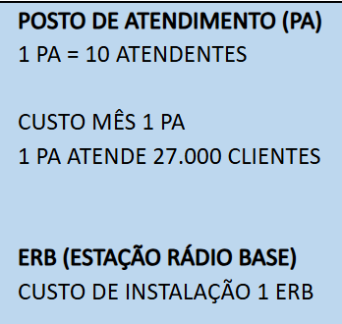

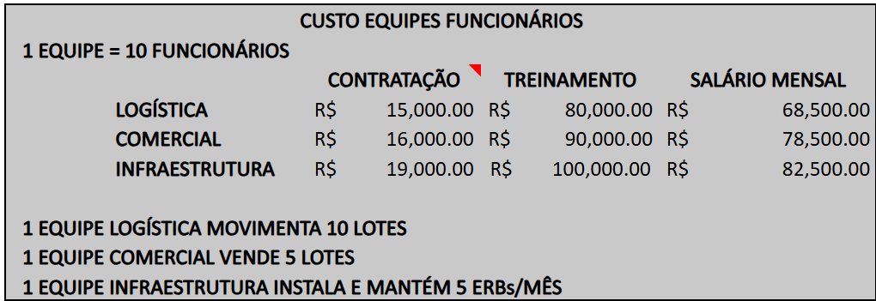

 | LOTES NECESSÁRIOS PARA SUPRIR A DEMANDA | EQUIPE LOGISTICA NECESSÁRIA ATENDER A DEMANDA | EQUIPE COMERCIAL NECESSÁRIA PARA ATENDER A DEMANDA | ERBS NESSESSÁRIO PARA ATENDER A DEMANDA | INFRA ESTRUTURA NECESSÁRIA PARA ATENDER A DEMANDA | PA´S NECESSÁRIOS PARA ATENDER A DEMANDA |  |  |  |  |  |  | jan | fev | mar | abr | mai | jun
JANEIRO | 11 | 1 | 3 | 113 | 23 | 5
FEVEREIRO | 13 | 2 | 3 | 136 | 27 | 7
MARÇO | 13 | 2 | 3 | 136 | 27 | 7
ABRIL | 11 | 1 | 3 | 113 | 23 | 5
MAIO | 22 | 3 | 5 | 227 | 45 | 11
JUNHO | 18 | 2 | 4 | 181 | 36 | 9
JULHO | 11 | 1 | 3 | 113 | 23 | 5
AGOSTO | 20 | 2 | 4 | 204 | 41 | 10
SETEMBRO | 11 | 1 | 3 | 113 | 23 | 5
OUTUBRO | 18 | 2 | 4 | 181 | 36 | 9
NOVEMBRO | 39 | 4 | 8 | 408 | 82 | 20
DEZEMBRO | 33 | 4 | 7 | 340 | 68 | 16
TOTAL ANUAL | 219 | 27 | 49 | 2,268 | 454 | 110

REGIÃO NORDESTE
 | VENDA CELULARES IMPORTADO MAIS CARO | VENDA CELULARES NACIONAL MAIS CARO | VENDA CELULARES IMPORTADO MAIS BARATO | VENDA CELULARES NACIONAL MAIS BARATO | TOTAL VENDAS CELULARES |  | 100% | 37% | 27% | 20% | 16%
JANEIRO | 25974 | 18954 | 14040 | 11232 | 70200 |  | 5.00% | 519,480 | 379,080 | 280,800 | 224,640
FEVEREIRO | 31169 | 22745 | 16848 | 13478 | 84240 |  | 6.00% | 519,480 | 379,080 | 280,800 | 224,640
MARÇO | 31169 | 22745 | 16848 | 13478 | 84240 |  | 6.00% | 519,480 | 379,080 | 280,800 | 224,640
ABRIL | 25974 | 18954 | 14040 | 11232 | 70200 |  | 5.00% | 519,480 | 379,080 | 280,800 | 224,640
MAIO | 51948 | 37908 | 28080 | 22464 | 140400 |  | 10.00% | 519,480 | 379,080 | 280,800 | 224,640
JUNHO | 41558 | 30326 | 22464 | 17971 | 112320 |  | 8.00% | 519,480 | 379,080 | 280,800 | 224,640
JULHO | 25974 | 18954 | 14040 | 11232 | 70200 |  | 5.00% | 519,480 | 379,080 | 280,800 | 224,640
AGOSTO | 46753 | 34117 | 25272 | 20218 | 126360 |  | 9.00% | 519,480 | 379,080 | 280,800 | 224,640
SETEMBRO | 25974 | 18954 | 14040 | 11232 | 70200 |  | 5.00% | 519,480 | 379,080 | 280,800 | 224,640
OUTUBRO | 41558 | 30326 | 22464 | 17971 | 112320 |  | 8.00% | 519,480 | 379,080 | 280,800 | 224,640
NOVEMBRO | 93506 | 68234 | 50544 | 40435 | 252720 |  | 18.00% | 519,480 | 379,080 | 280,800 | 224,640
DEZEMBRO | 77922 | 56862 | 42120 | 33696 | 210600 |  | 15.00% | 519,480 | 379,080 | 280,800 | 224,640 | 1,404,000
TOTAL ANUAL | 519,480 | 379,080 | 280,800 | 224,640 | 1,404,000

 | LOTES NECESSÁRIOS PARA SUPRIR A DEMANDA | EQUIPE LOGISTICA NECESSÁRIA ATENDER A DEMANDA | EQUIPE COMERCIAL NECESSÁRIA PARA ATENDER A DEMANDA | ERBS NESSESSÁRIO PARA ATENDER A DEMANDA | INFRA ESTRUTURA NECESSÁRIA PARA ATENDER A DEMANDA | PA´S NECESSÁRIOS PARA ATENDER A DEMANDA |  |  |  |  |  |  | jan | fev | mar | abr | mai | jun
JANEIRO | 5 | 1 | 1 | 41 | 8 | 3
FEVEREIRO | 6 | 1 | 2 | 49 | 10 | 3
MARÇO | 6 | 1 | 2 | 49 | 10 | 3
ABRIL | 5 | 1 | 1 | 41 | 8 | 3
MAIO | 10 | 1 | 2 | 81 | 16 | 5
JUNHO | 8 | 1 | 2 | 65 | 13 | 4
JULHO | 5 | 1 | 1 | 41 | 8 | 3
AGOSTO | 9 | 1 | 2 | 73 | 15 | 5
SETEMBRO | 5 | 1 | 1 | 41 | 8 | 3
OUTUBRO | 8 | 1 | 2 | 65 | 13 | 4
NOVEMBRO | 19 | 2 | 4 | 146 | 29 | 9
DEZEMBRO | 16 | 2 | 4 | 122 | 24 | 8
TOTAL ANUAL | 104 | 15 | 26 | 813 | 163 | 52

REGIÃO CENTRO-OESTE/NORTE
 | VENDA CELULARES IMPORTADO MAIS CARO | VENDA CELULARES NACIONAL MAIS CARO | VENDA CELULARES IMPORTADO MAIS BARATO | VENDA CELULARES NACIONAL MAIS BARATO | TOTAL VENDAS CELULARES |  | 100% | 37% | 27% | 20% | 16%
JANEIRO | 18470 | 13478 | 49920 | 7987 | 89856 |  | 5.00% | 369,408 | 269,568 | 998,400 | 159,744
FEVEREIRO | 22164 | 16174 | 11981 | 9585 | 59904 |  | 6.00% | 369,408 | 269,568 | 199,680 | 159,744
MARÇO | 22164 | 16174 | 11981 | 9585 | 59904 |  | 6.00% | 369,408 | 269,568 | 199,680 | 159,744
ABRIL | 18470 | 13478 | 9984 | 7987 | 49920 |  | 5.00% | 369,408 | 269,568 | 199,680 | 159,744
MAIO | 36941 | 26957 | 19968 | 15974 | 99840 |  | 10.00% | 369,408 | 269,568 | 199,680 | 159,744
JUNHO | 29553 | 21565 | 15974 | 12780 | 79872 |  | 8.00% | 369,408 | 269,568 | 199,680 | 159,744
JULHO | 18470 | 13478 | 9984 | 7987 | 49920 |  | 5.00% | 369,408 | 269,568 | 199,680 | 159,744
AGOSTO | 33247 | 24261 | 17971 | 14377 | 89856 |  | 9.00% | 369,408 | 269,568 | 199,680 | 159,744
SETEMBRO | 18470 | 13478 | 9984 | 7987 | 49920 |  | 5.00% | 369,408 | 269,568 | 199,680 | 159,744
OUTUBRO | 29553 | 21565 | 15974 | 12780 | 79872 |  | 8.00% | 369,408 | 269,568 | 199,680 | 159,744
NOVEMBRO | 66493 | 48522 | 35942 | 28754 | 179712 |  | 18.00% | 369,408 | 269,568 | 199,680 | 159,744
DEZEMBRO | 55411 | 40435 | 29952 | 23962 | 149760 |  | 15.00% | 369,408 | 269,568 | 199,680 | 159,744 | 998,400
TOTAL ANUAL | 369,408 | 269,568 | 239,616 | 159,744 | 1,038,336

 | LOTES NECESSÁRIOS PARA SUPRIR A DEMANDA | EQUIPE LOGISTICA NECESSÁRIA ATENDER A DEMANDA | EQUIPE COMERCIAL NECESSÁRIA PARA ATENDER A DEMANDA | ERBS NESSESSÁRIO PARA ATENDER A DEMANDA | INFRA ESTRUTURA NECESSÁRIA PARA ATENDER A DEMANDA | PA´S NECESSÁRIOS PARA ATENDER A DEMANDA |  |  |  |  |  |  | jan | fev | mar | abr | mai | jun
JANEIRO | 4 | 1 | 1 | 38 | 8 | 3
FEVEREIRO | 4 | 1 | 1 | 26 | 5 | 2
MARÇO | 4 | 1 | 1 | 26 | 5 | 2
ABRIL | 4 | 1 | 1 | 21 | 4 | 2
MAIO | 7 | 1 | 2 | 43 | 9 | 4
JUNHO | 6 | 1 | 2 | 34 | 7 | 3
JULHO | 4 | 1 | 1 | 21 | 4 | 2
AGOSTO | 7 | 1 | 2 | 38 | 8 | 3
SETEMBRO | 4 | 1 | 1 | 21 | 4 | 2
OUTUBRO | 6 | 1 | 2 | 34 | 7 | 3
NOVEMBRO | 13 | 2 | 3 | 77 | 15 | 7
DEZEMBRO | 11 | 2 | 3 | 64 | 13 | 6
TOTAL ANUAL | 74 | 12 | 20 | 443 | 89 | 38

PLANILHA FINACEIRA SAÍDAS
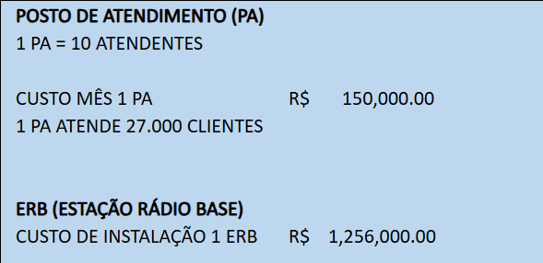

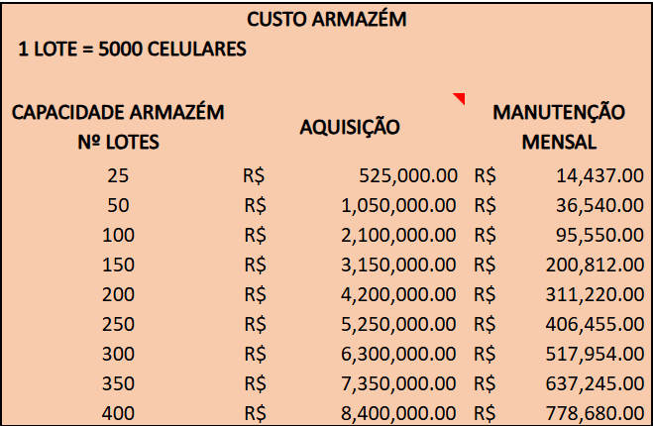

PLANILHA DE CUSTOS ANUAL

INVESTIMENTO DE COMPRAS
FRANQUIA PARA ATUAÇÃO NAS 3 REGIÕES | R$ 330,000,000.00
FRANQUIA AQUISIÇÃO DE ARMAZÉM | R$ 8,400,000.00
CUSTO MANUTENÇÃO MENSAL ARMAZÉM | R$ 9,344,160.00
CUSTO COMPRA APARELHOS IMPORTADO MAIS CARO | R$ 8,619,981,683.04
CUSTO COMPRA APARELHOS NACIONAL MAIS CARO | R$ 208,906,439.04
CUSTO COMPRA APARELHOS IMPORTADO MAIS BARATO | R$ 197,974,333.44
CUSTO COMPRA APARELHOS NACIONAL MAIS BARATO | R$ 58,575,329.28
CUSTO PA (POSTO ATENDIMENTO) | R$ 29,850,000.00
CUSTO INSTALAÇÃO ERB´S | R$ 4,404,792,000.00

IMPOSTO SOBRE APARELHOS IMPORTADOS 40% | R$ 3,527,182,406.59
IMPOSTO SOBRE APARELHOS NACIONAIS 30% | R$ 80,244,530.50

TOTAL (A) | R$ 13,867,823,944.80

CUSTO EQUIPES FUNCIONÁRIOS
 | CONTRATAÇÃO | TREINAMENTO | SALÁRIO MENSAL
LOGÍSTICA 41 | R$ 615,000.00 | R$ 3,280,000.00 | R$ 2,808,500.00
COMERCIAL 80 | R$ 1,280,000.00 | R$ 7,200,000.00 | R$ 6,280,000.00
INFRAESTRUTURA 702 | R$ 13,338,000.00 | R$ 70,200,000.00 | R$ 57,915,000.00
TOTAL | R$ 15,233,000.00 | R$ 80,680,000.00 | R$ 67,003,500.00

TOTAL (B) CUSTO EQUIPES FUNCIONÁRIOS | R$ 162,916,500.00

TOTAL (A) + (B) | R$ 14,030,740,444.80

